Sheet1
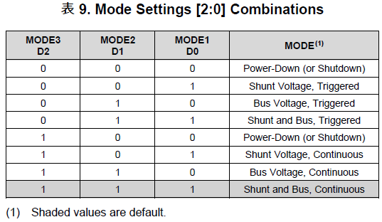
Colis |  | Input |  |  | Holding
地址 | 定义 | 地址 | 定义 | 说明 | 地址 | 定义 | 说明
0 | 打开或关闭VCC1 | 0 | Vcc 1 |  | 0 | [Vcc1] OpMode | Operation Mode 取值范围：0~7
1 | 打开或关闭VCC2 | 1 |  |  | 1 | [Vcc1] VSHCT | Shunt Voltage Conversion Time 取值范围：0~7
2 | 打开或关闭VCC3 | 2 | Shunt 1 |  | 2 | [Vcc1] VBUSCT | Bus Voltage Conversion Time 取值范围：0~7
3 | 打开或关闭TEC | 3 |  |  | 3 | [Vcc1] Avg Mode | Averaging Mode 取值范围：0~7
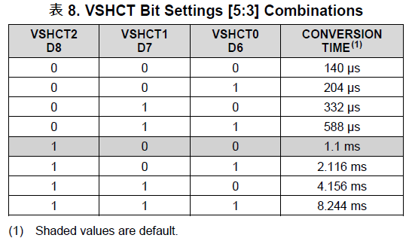
4 | 打开或关闭TOSA供电 | 4 | Current 1 |  | 4 | [Vcc2] OpMode
5 | TOSA Tx Disable | 5 |  |  | 5 | [Vcc2] VSHCT
 |  | 6 | Power 1 |  | 6 | [Vcc2] VBUSCT
 |  | 7 |  |  | 7 | [Vcc2] Avg Mode
 |  | 8 | Vcc 2 |  | 8 | [Vcc3] OpMode
 |  | 9 |  |  | 9 | [Vcc3] VSHCT
 |  | 10 | Shunt 2 |  | 10 | [Vcc3] VBUSCT
 |  | 11 |  |  | 11 | [Vcc3] Avg Mode
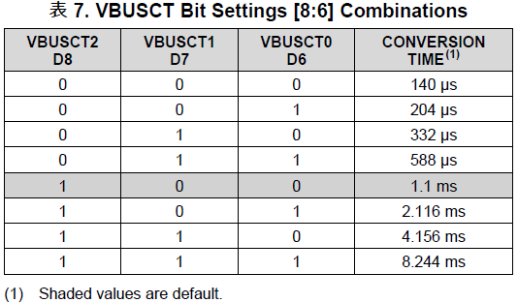
 |  | 12 | Current 2 |  | 12 | [24V] OpMode
 |  | 13 |  |  | 13 | [24V] VSHCT
 |  | 14 | Power 2 |  | 14 | [24V] VBUSCT
 |  | 15 |  |  | 15 | [24V] Avg Mode
 |  | 16 | Vcc 3 |  | 16 | [TEC] OpMode
 |  | 17 |  |  | 17 | [TEC] VSHCT
 |  | 18 | Shunt 3 |  | 18 | [TEC] VBUSCT
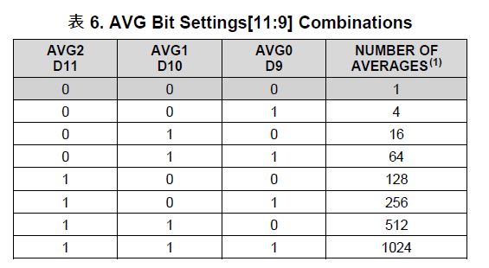
 |  | 19 |  |  | 19 | [TEC] Avg Mode
 |  | 20 | Current 3 |  | 20 | P | PID P， float
 |  | 21 |  |  | 21
 |  | 22 | Power 3 |  | 22 | I | PID I， float
 |  | 23 |  |  | 23
 |  | 24 | 24V |  | 24 | D | PID D， float
 |  | 25 |  |  | 25
 |  | 26 | Shunt 24V |  | 26 | SamplingIntervalMs | PID采样间隔，单位ms
 |  | 27 |  |  | 27 | Temp Set | TOSA控制温度，实际温度 * 100
 |  | 28 | Current 24V |  | 28 | NTC Coeff A | NTC电阻到温度的换算系数，默认值： A: 0.001125161025848 B: 0.000234721098632 C: 0.000000085877049
 |  | 29 |  |  | 29
 |  | 30 | Power 24V |  | 30 | NTC Coeff B
 |  | 31 |  |  | 31
 |  | 32 | Vcc TEC |  | 32 | NTC Coeff C | float类型
 |  | 33 |  |  | 33
 |  | 34 | Shunt TEC |  | 34 | NTC Ref. Resistor(ohm) | NTC参考电阻，float，单位ohm
 |  | 35 |  |  | 35
 |  | 36 | Current TEC |  | 36 | Target Temp. | TEC控温目标温度，float，单位摄氏度
 |  | 37 |  |  | 37
 |  | 38 | Power TEC |  | 38
 |  | 39 |  |  | 39
 |  | 40 | VTEC |  | 40
 |  | 41 |  |  | 41
 |  | 42 | ITEC |  | 42
 |  | 43 |  |  | 43
 |  | 44 | Realtime Temp. | TOSA实时温度 | 44
 |  | 45 |  |  | 45
 |  | 46 | Target Temp. | TOSA控制温度 | 46
 |  | 47 |  |  | 47
 |  |  |  |  | 48
 |  |  |  |  | 49
 |  |  |  |  | 50
 |  |  |  |  | 51
 |  |  |  |  | 52
 |  |  |  |  | 53
 |  |  |  |  | 54
 |  |  |  |  | 55
 |  |  |  |  | 56
 |  |  |  |  | 57
 |  |  |  |  | 58
 |  |  |  |  | 59
 |  |  |  |  | 60
 |  |  |  |  | 61
 |  |  |  |  | 62
 |  |  |  |  | 63
 |  |  |  |  | 64
 |  |  |  |  | 65
 |  |  |  |  | 66
 |  |  |  |  | 67
 |  |  |  |  | 68
 |  |  |  |  | 69
 |  |  |  |  | 70
 |  |  |  |  | 71
 |  |  |  |  | 72
 |  |  |  |  | 73
 |  |  |  |  | 74
 |  |  |  |  | 75
 |  |  |  |  | 76
 |  |  |  |  | 77
 |  |  |  |  | 78
 |  |  |  |  | 79
 |  |  |  |  | 80 | TOSA I2C Address | DUT I2C 地址
 |  |  |  |  | 81 | TOSA I2C Reg | DUT I2C 起始寄存器
 |  |  |  |  | 82 | TOSA I2C Length | DUT I2C 读取或写入的寄存器个数
 |  |  |  |  | 83 | TOSA I2C Data Byte | DUT I2C 数据内容，一次写入最多10 Bytes
 |  |  |  |  | 84 | TOSA I2C Data Byte
 |  |  |  |  | 85 | TOSA I2C Data Byte
 |  |  |  |  | 86 | TOSA I2C Data Byte
 |  |  |  |  | 87 | TOSA I2C Data Byte
 |  |  |  |  | 88 | TOSA I2C Data Byte
 |  |  |  |  | 89 | TOSA I2C Data Byte
 |  |  |  |  | 90 | TOSA I2C Data Byte
 |  |  |  |  | 91 | TOSA I2C Data Byte
 |  |  |  |  | 92 | TOSA I2C Data Byte
 |  |  |  |  | 93 | TOSA I2C Data Byte
 |  |  |  |  | 94
 |  |  |  |  | 95
 |  |  |  |  | 96
 |  |  |  |  | 97
 |  |  |  |  | 98 | Error Code | Execute结果
 |  |  |  |  | 99 | Execute | 执行操作 17740：从Flash加载Env 17747：将Env写入Flash 18770：I2C读 18775：I2C写

 |  |  |  |  |  |  |  | 0 | 无错误

 |  |  |  |  |  |  |  | -10 | PID参数错误
 |  |  |  |  |  |  |  | -11 | PID调节时无法读取实时温度

 |  |  |  |  |  |  |  | -100 | DUT I1C读失败
 |  |  |  |  |  |  |  | -101 | DUT I2C写失败

